Data Structure
item | Analytics Diemensions | Details
1 | vin | full vin listed
2 | build | get from perperty, os version
3 | ccpufpn | dapeng & jiawei to sharethe new peoperty
4 | vmcufpn | dapeng & jiawei to sharethe new peoperty
5 | ignitionstate | Will be included one of off/accessory/run/start/invalid
6 | speed | real time speed
7 | eventid | Combination of event categority and event action
8 | attributes | be flexible to attach the wanted data per events' attributes, refer to dictionary in following pages
9 | time
10 | vehicletotaluptime | how long the vehicles stay at that version sw, not a J1 diemension
11 | uptime
12 | user ID | Ford GUID, @jiawei output the interface to NA for reading
13 | bootcount | IVI itselt boot times at an ignition cycle
14 | fesn | NA know how to read
 |  |  |  | phase5 ECG master

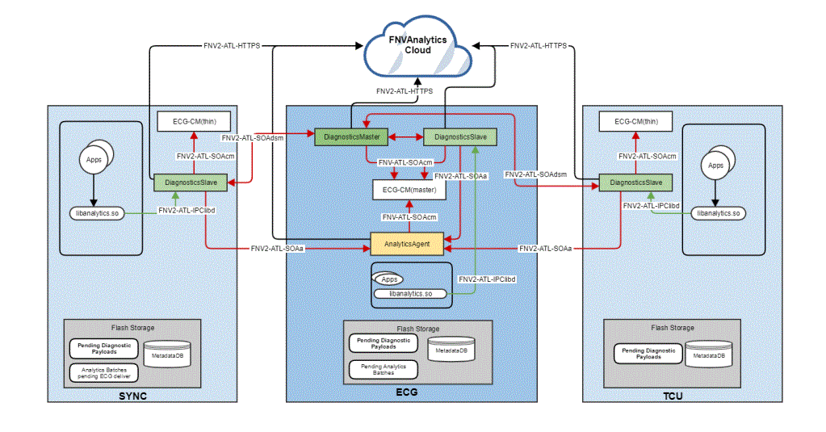
 | vehicle | decode the VIN in clode side | click

 |  |  |  | bootcount | 1
 |  |  |  | uptime | 30s

 |  |  | 10s later click
 |  |  |  | bootcount | 1
 |  |  |  | uptime | 40s

 |  |  | 10s later reboot
 |  |  |  | bootcount | 2
 |  |  |  | uptime | 0

payment - baidu -kanbing
Event Category | Event Action | Event ID - | Event Description | Additional Attributes
 |  | Generated, no client impact |  | Key | Value | Description
baidupayment | payed | onBaidupaymentPayed | baidu模块支付状态
 |  |  |  | issuccess | <true|false> | 支付是否成功
 |  |  |  | type | <aggregate|seamless> | 仅在支付成功时填写
 |  |  |  | amount | <xxx> | 订单金额
 |  |  |  | orderdetails | <xxx> | 订单详情，编号
 |  |  |  | property | <The property that changed - see below>
 |  |  |  |  | 1745250905 | 爱奇艺
 |  |  |  |  | 1359143645 | 喜玛拉亚
 |  |  |  |  | 1795346393 | 电影票
 |  |  |  |  | 151138013 | 加油
baidupayment | clicked | onBaidupaymentClicked | baidu模块免密支付开关
 |  |  |  | isseamlesspay | <true|false> | 免密支付开关

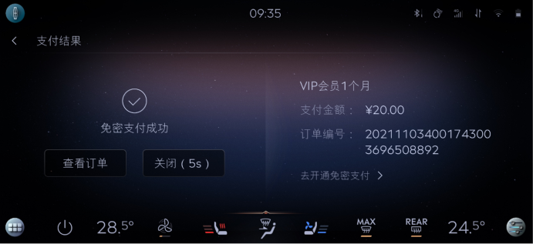

 |  |  |  |  |  |  | baidu | 区分聚合支付，免费支付
 |  |  |  |  |  |  | 喜马拉雅
 |  |  |  |  |  |  | 爱奇艺
 |  |  |  |  |  |  | 酒店
 |  |  |  |  |  |  | 电影票
 |  |  |  |  |  |  | 加油

 |  |  |  |  |  |  | 外卖 | 美团支付

vehicles controls - TS&yf
Event Category | Event Action | Event ID - | Event Description | Additional Attributes
 |  | Generated, no client impact |  | Key | Value | Description
vehicle | datset | onVehicleDatset | 辅助驾驶
 |  |  |  | <The property that changed - see below>
 |  |  |  | 安全开门预警 | <on|off>
 |  |  |  | 警告强度 | <高|标准|低|开启|关闭>
 |  |  |  | 启用交通标志识别 | <on|off>
 |  |  |  | TSR-超速警告 | <on|off> | 交通标志识别的超速警告
 |  |  |  | ISA-超速警告 | <on|off> | 车速限制辅助的超速警告
 |  |  |  | 超速警告铃声 | <on|off> | 交通标志识别的超速警告铃声
 |  |  |  | TSR-容限 | 0-30 | 交通标志识别的容限
 |  |  |  | 倒车制动辅助 | <on|off>
 |  |  |  | 泊车位自动提醒 | <on|off>
 |  |  |  | 倒挡来车预警 | <on|off>
 |  |  |  | 倒挡来车预警影像 | <on|off>
 |  |  |  | 陡坡缓降控制 | <on|off>
 |  |  |  | 坡道起步辅助 | <on|off>
 |  |  |  | 前后视角互切 | <on|off>
 |  |  |  | 盲区监测 | <on|off>
 |  |  |  | 逆行提醒 | <on|off>
 |  |  |  | 碰撞预警 | <on|off>
 |  |  |  | 车距提示 | <on|off>
 |  |  |  | 自动紧急制动 | <on|off>
 |  |  |  | 碰撞预警灵敏度 | <高|标准|低>
 |  |  |  | 疲劳驾驶预警 | <on|off>
 |  |  |  | 牵引力控制 | <on|off>
 |  |  |  | 巡航控制 | <自适应巡航|定速巡航|智能自适应巡航>
 |  |  |  | ACC-容限 | 0-30
 |  |  |  | ACC-智能驾驶辅助 | <on|off> | BlueCruise主动驾驶辅助
 |  |  |  | ACC-智能自适应巡航 | <on|off>
 |  |  |  | ACC-智能预测巡航 | <on|off>
 |  |  |  | ACC-车道内动态避让 | <on|off>
 |  |  |  | ACC-辅助变道系统 | <on|off>
 |  |  |  | RVC-倒车影像延迟 | <on|off>
 |  |  |  | 360-倒车影像延迟 | <on|off>
 |  |  |  | ACC-智能自适应巡航 | <on|off>
 |  |  |  | 自动驻车 | <on|off>
 |  |  |  | 车道保持模式 | <警告|辅助|警告+辅助>
 |  |  |  | LKS-灵敏度 | <标准|增强> | 车道保持系统的灵敏度
 |  |  |  | LKS-辅助 | <开启|关闭|标准|增强> | 车道保持系统的辅助
 |  |  |  | LKS-警告强度 | <高|标准|低>
 |  |  |  | 车速限制 | <手动|智能>
 |  |  |  | 车速限制-容限 | 0-10
 |  |  |  | 智能车速限制 | <on|off>
 |  |  |  | ISA-容限 | 0-30 | 车速限制辅助的容限
 |  |  |  | 转向避险辅助 | <on|off>
 |  |  |  | ACC-车道居中保持 | <on|off> | 巡航控制的车道居中保持
 |  |  |  | ACC-激活提示 | <on|off>
 |  |  |  | 车道内动态避让 | <on|off>
 |  |  |  | 辅助变道系统 | <on|off>
 |  |  |  | 自动启停 | <on|off>
 |  |  |  | 自动启停阈值 | <高|中|低>
 |  |  |  | 斜坡辅助 | <on|off>
 |  |  |  | 泊车位自动提醒 | <on|off>
vehicle | normalset | onVehicleNormalset | 车辆设置
 |  |  |  | <The property that changed - see below>
 |  |  |  | 最多30分钟怠速 | <on|off>
 |  |  |  | 行车自动落锁 | <on|off>
 |  |  |  | 自动解锁 | <on|off>
 |  |  |  | 漏锁鸣响 | <on|off>
 |  |  |  | 离车自动落锁 | <启动|禁用>
 |  |  |  | 落锁提示音 | <on|off>
 |  |  |  | 自动重锁 | <on|off>
 |  |  |  | 开关禁止 | <on|off>
 |  |  |  | 声音反馈 | <on|off>
 |  |  |  | 外部车灯反馈 | <on|off>
 |  |  |  | 重锁提醒 | <on|off>
 |  |  |  | 遥控解锁 | <全部车门|仅驾驶座车门>
 |  |  |  | 前照灯延时 | <关闭|10s|20s|120s>
 |  |  |  | 迎宾灯 | <on|off>
 |  |  |  | 自动远光灯 | <on|off>
 |  |  |  | 自适应前照灯 | <on|off>
 |  |  |  | 遥控解锁开窗 | <on|off>
 |  |  |  | 锁车自动关窗 | <on|off>
 |  |  |  | 电动后备箱 | <电动|手动>
 |  |  |  | 感应开启 | <on|off>
 |  |  |  | 电动后视镜自动折叠 | <on|off> | 电动后视镜自动折叠
 |  |  |  | 电动后视镜倒车倾斜 | <on|off> | 电动后视镜倒车倾斜
 |  |  |  | 舒适进出座椅调整 | <on|off>
 |  |  |  | 空调控制 | <自动|上一次设定>
 |  |  |  | 方向盘加热座椅空调 | <自动|关闭> | 方向盘加热和座椅空调
 |  |  |  | 座椅空调 | <自动|关闭>
 |  |  |  | 周期 | <5分钟|10分钟|15分钟>
 |  |  |  | 雨量感应式雨刮 | <on|off>
 |  |  |  | 重复雨刮一次 | <on|off>
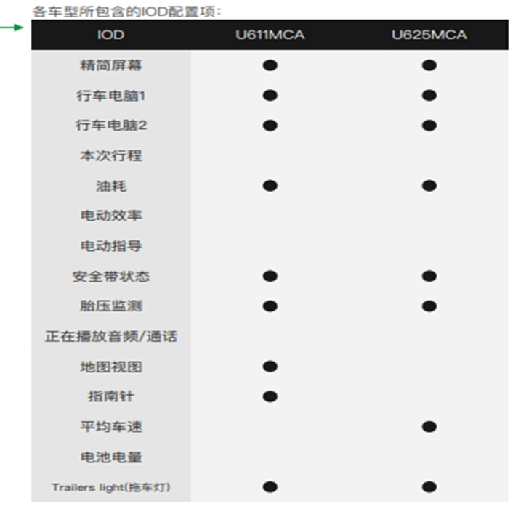
 |  |  |  | 后雨刮器 | <on|off>
 |  |  |  | 清洁增强 | <on|off>
 |  |  |  | IOD显示 | <胎压检测,行车电脑1,行车电脑2,xxx,xxx> | 页面退出时保存设置结果,U611&U625配置项区别如有图所示
 |  |  |  | 行车电脑1配置视图 | <xx,xx,xx> | 页面退出时保存选择的视图组合
 |  |  |  | 行车电脑2配置视图 | <xx,xx,xx> | 页面退出时保存选择的视图组合
 |  |  |  | 仪表第二车速 | <on|off>
 |  |  |  | 全部解锁 | <on|off>
 |  |  |  | 智能进入 | <on|off>
 |  |  |  | 无钥匙进入 | <on|off>
 |  |  |  | 乘客安全气囊 | <on|off>
 |  |  |  | 防眩照明 | <on|off>
 |  |  |  | 日间行车灯 | <on|off>
 |  |  |  | 自适应前照灯设置 | <靠左行驶|靠右行驶>
 |  |  |  | 自动远光模式 | <关闭|防眩照明|自动远光灯>
 |  |  |  | 询问退出 | <on|off>
 |  |  |  | 后排乘客提醒 | <on|off>
 |  |  |  | 防盗系统 | <on|off>
 |  |  |  | 运动传感器 | <开启|关闭>
 |  |  |  | 节能怠速 | <on|off>
 |  |  |  | 静默模式 | <on|off>
 |  |  |  | 静默启动 | <on|off>
 |  |  |  | 设置静默时间 | <start time : xxx, end time : xxx> | 以页面退出作为触发条件，保存开始与结束时间设置 12h 制 ： start time: 6am, end time:7pm 24h 制， start time: 6 clock, end time: 17 clock
 |  |  |  | 轮胎修补工具 | <1年|2年|3年|4年>
 |  |  |  | 货物装载 | <on|off>
 |  |  |  | 舒适上下车高度 | <on|off>
 |  |  |  | 电动踏板模式 | <始终收回|始终展开|自动>
 |  |  |  | 自动计时器 | <标准计时器|延时计时器>
 |  |  |  | 脚踏开关 | <始终激活|仅在解锁时>
 |  |  |  | 接近检测 | <on|off>
 |  |  |  | 找到泊车位 | <on|off>
 |  |  |  | 车辆状态提示音 | <on|off>
 |  |  |  | 后雨刮器联动 | <on|off>
 |  |  |  | 驻车锁控制 | <on|off>
 |  |  |  | 自动再生制动 | <on|off>
 |  |  |  | 机油寿命 | 长按重置
 |  |  |  | 空挡牵引 | 长按重置
 |  |  |  | 胎压监测 | 长按重置
 |  |  |  | 儿童座椅状态 | <0|1> | 0：无座椅连接 1：座椅已连接
 |  |  |  | 氛围灯开关 | <on|off>
 |  |  |  | 氛围灯模式 | <静态|动态|自定义模式|音乐律动>
 |  |  |  | 氛围灯亮度 | <1~100> | 挡位
 |  |  |  | 氛围灯颜色 | <1~7>
 |  |  |  | 拖车 | <关|自动>
 |  |  |  | 无线充电 | <启用|停止> | 成功开始充电和结束充电时上报
 |  |  |  | 空气悬架维修模式 | <on|off>
 |  |  |  | 车门解锁密码 | finished | 用户保存密码成功后上报
 |  |  |  | 创建智能备用密钥 | finished | 用户创建后上报
 |  |  |  | 重置智能备用密钥 | finished | 用户重置后上报
 |  |  |  | 删除智能备用密钥 | finished | 用户删除后上报
 |  |  |  | 智能备用密钥使用 | finished | 用户输入密钥成功后记录
 |  |  |  | 车钥匙检测提示 | <on|off>
vehicle | v2iset | onVehicleV2iset | 车路协同
 |  |  |  | <The property that changed - see below>
 |  |  |  | 允许通知 | <on|off>
 |  |  |  | 红绿灯信号推送 | <远|近|关闭>
 |  |  |  | 绿波引车速引导 | <on|off>
 |  |  |  | 红绿灯起步提醒 | <8s|5s|3s|关闭>
 |  |  |  | 闯红灯预警 | <高|低|关闭>
 |  |  |  | 道路信息广播 | <on|off>
 |  |  |  | 声音设置 | <详细|简洁|关闭>
 |  |  |  | 恢复默认 | clicked
vehicle | othersset | onVehicleOthersset | 其他设置，包括驾驶模式，主题设置，尾灯设置以及后备箱控制
 |  |  |  | <The property that changed - see below>
 |  |  |  | 尾灯设置 | <优雅|动感|激情>
 |  |  |  | 后备箱盖 | <on|off>
 |  |  |  | 主题设置 | <自在航行|坐享净界|光速探境|冰海领航|山湖无界> | YF
 |  |  |  | 自在航行双表盘开关 | <on|off> | YF
 |  |  |  | 冰海领航双表盘开关 | <on|off> | YF

carmodel - TS - rzhang
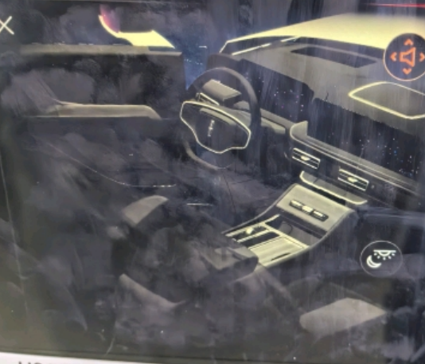
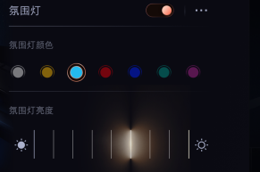
Event Category | Event Action | Event ID - | Event Description | Additional Attributes
 |  | Generated, no client impact |  | Key | Value | Description
carmodel | opened | onCarmodel Opened | 点击进入3d车模
 |  |  |  | frontPsgDetect | <true|false> | 副驾是否有人
carmodel | duration | onCarmodel Duration | 交互界面停留时长
 |  |  |  | frontPsgDetect | <true|false> | 副驾是否有人
 |  |  |  | from | <start time> | 开始进入3D车模页面
 |  |  |  | to | <end time> | 退出3D车模页面，不区分氛围灯，香氛等分页时长
carmodel | setting | onCarmodel Setting | 车模开关控制
 |  |  |  | frontPsgDetect | <true|false> | 副驾是否有人
 |  |  |  | <The property that changed - see below>
 |  |  |  | fragranceControl | <on|off> | 香氛开关
 |  |  |  | fragranceMode | <煦日|橙花|蔚蓝|沐光|悦然|恋海|青叶|夜铃|泉境|茶曦|烟海> | 香氛模式
 |  |  |  | fragranceConcentration | <关|高|中|低> | 香氛浓度
 |  |  |  | AmbientLightControl | <on|off> | 氛围灯开关
 |  |  |  | AmbientLightColor | <1~7> | 氛围灯颜色，以最后调节的值上报
 |  |  |  | AmbientLightBrightness | <1~100> | 氛围灯亮度，以最后调节的值上报
 |  |  |  | driverMassageControl | <on|off> | 主驾按摩开关
 |  |  |  | driverMassageMode | <1|2|3|4|5> | 主驾按摩模式 1:向上按摩 2: 向下按摩 3: 坐垫按摩 4: 完全放松 5: 舒适放松
 |  |  |  | driverMassageIntensity | <低|中|高> | 主驾按摩力度
 |  |  |  | psgMassageControl | <on|off> | 副驾按摩开关
 |  |  |  | psgMassageMode | <1|2|3|4|5> | 副驾按摩模式 1:向上按摩 2: 向下按摩 3: 坐垫按摩 4: 完全放松 5: 舒适放松
 |  |  |  | psgMassageIntensity | <低|中|高> | 副驾按摩力度
 |  |  |  | soundBalance | <-7 - +7> | 音效平衡
 |  |  |  | soundAttenuation | <-7 - +7> | 音效衰减

carmodel | clicked | onCarmodel Clicked | 车模点击事件
 |  |  |  | frontPsgDetect | <true|false> | 副驾是否有人
 |  |  |  | <The property that changed - see below>
 |  |  |  | otherapp | <VHA|香氛|主驾按摩|副驾按摩|氛围灯|音效> | 点击进入其他app
 |  |  |  | color | <colorID> | RGB info. 车身颜色变色
 |  |  |  | trunk | <on|off> | 后备箱

